Sheet1
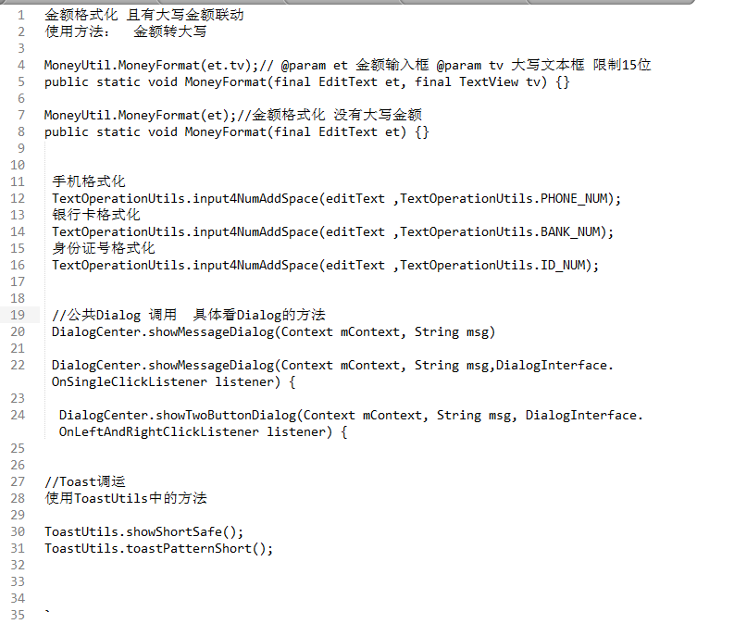
模块名称 | 发布时间 | 发布渠道 | 发布人员 | 接收人员 | 是否确认
弹框，成功提示控件，手机号，银行卡，金额格式化方法 | 2017-08-03 | rtx | 孙浩

